电子产品
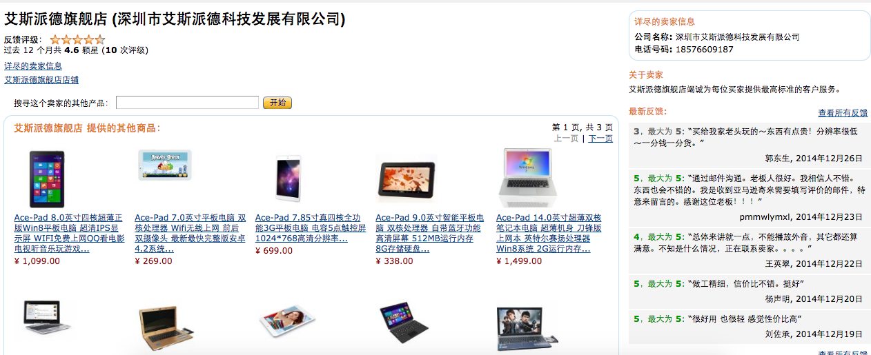
ALCO 爱高 10400mAh 超大容量 多功能 充电宝 移动电源 双USB输出（适用MP3 MP4 PSP NDS iPod iPhone 照相机以及各品牌手机等所有USB接口设备）实标容量 10400毫安 接受第三方专业机构检测 | 公司名称: 深圳市新力致伸科技有限公司 | 电话号码: 4006912880
人气
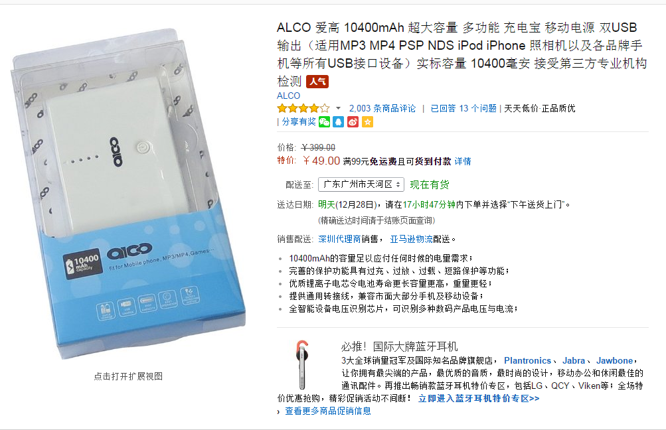

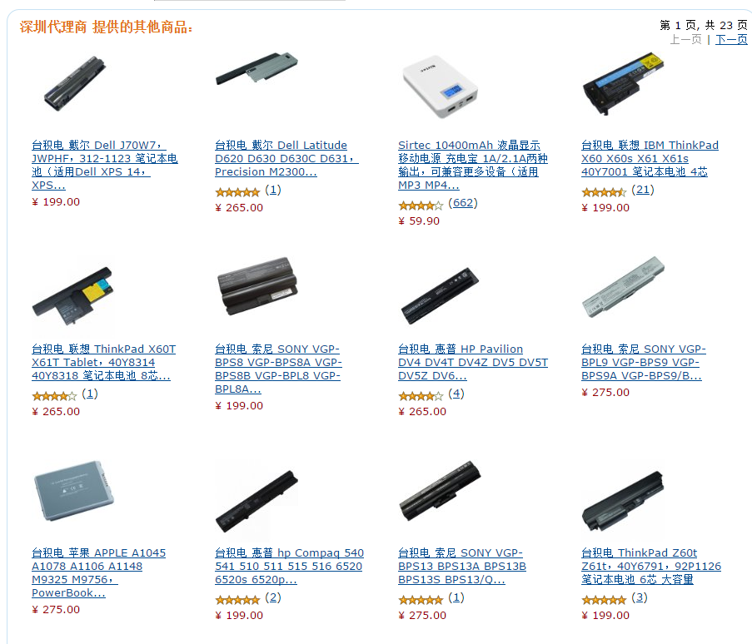

HUAWEI 华为 荣耀引擎耳机 AM12(白色)航空镁铝合金设计,高弹力防缠绕线材,全尺寸耳塞,精雕细琢的立体阻尼系统,属于你的音乐头等舱 | 公司名称: 北京安和顺达通讯器材有限责任公司 | 电话号码: 010-87874099

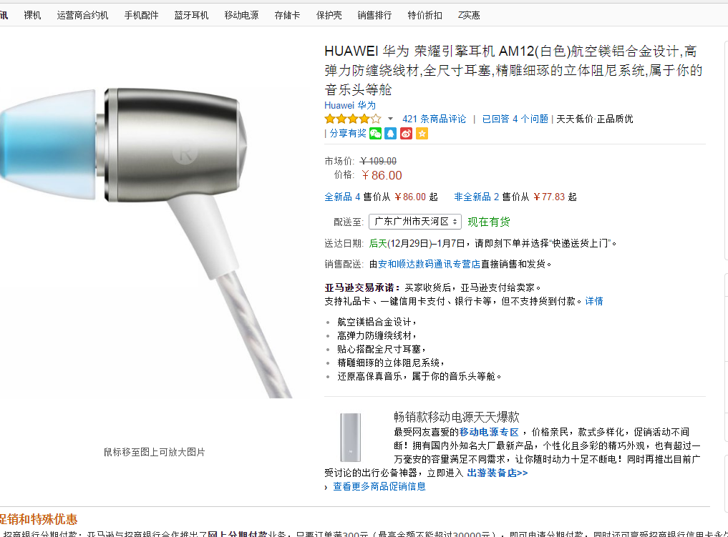

HaiWay 海微 H1000 土豪金 迷你投影机 微型投影仪 LED投影仪 | 公司名称: 天棋信息技术（杭州）有限公司 | 电话号码: 0571-87819315
人气

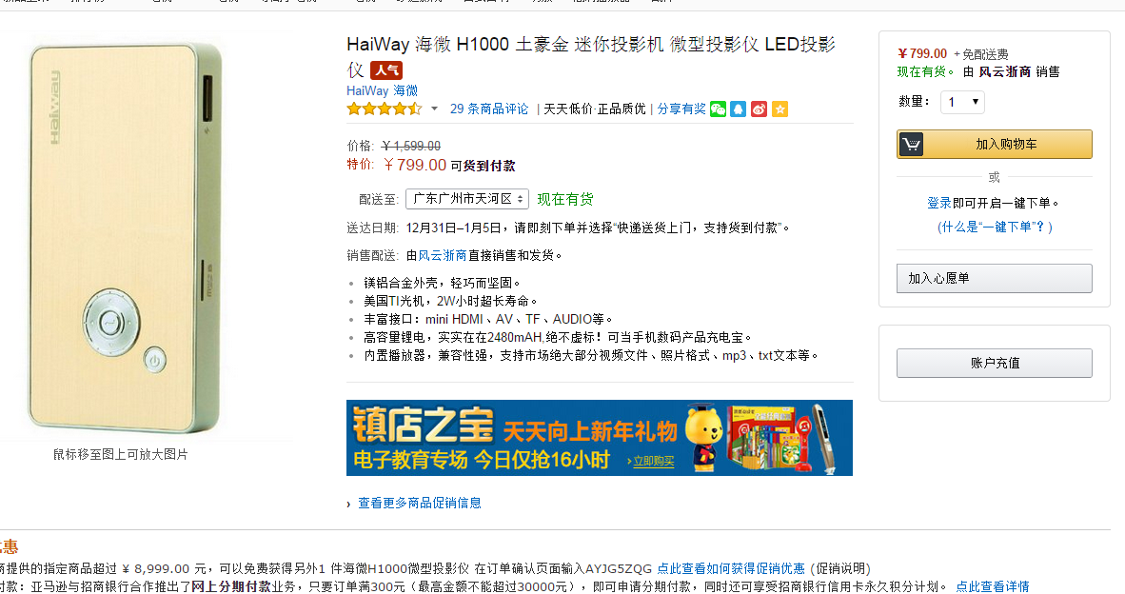

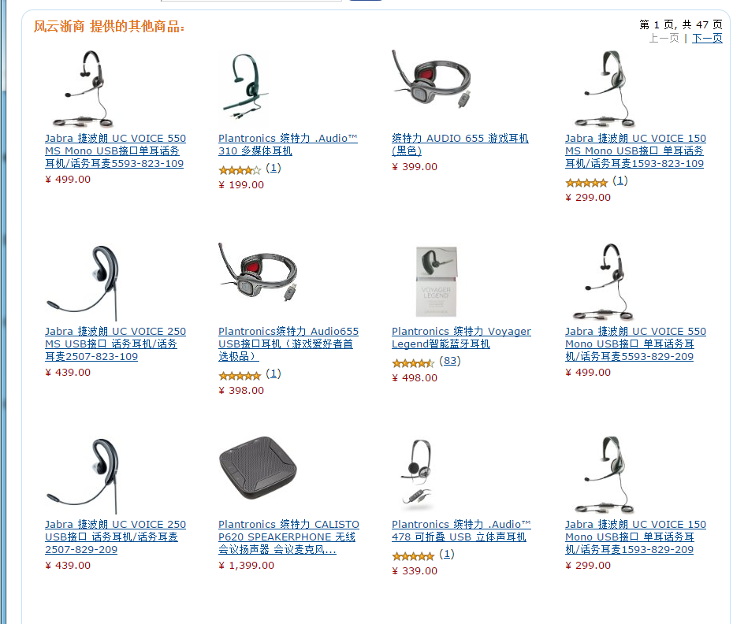

红米 note 移动4G增强版 TDD-LTE/TD-SCDMA/GSM 移动4G 手机(白色)2G RAM，高通骁龙400四核处理器，5.5英寸高清IPS屏幕，1300万+500万像素相机 | 公司名称: 深圳市金乐为科技有限公司 | 电话号码: 075583217251
人气
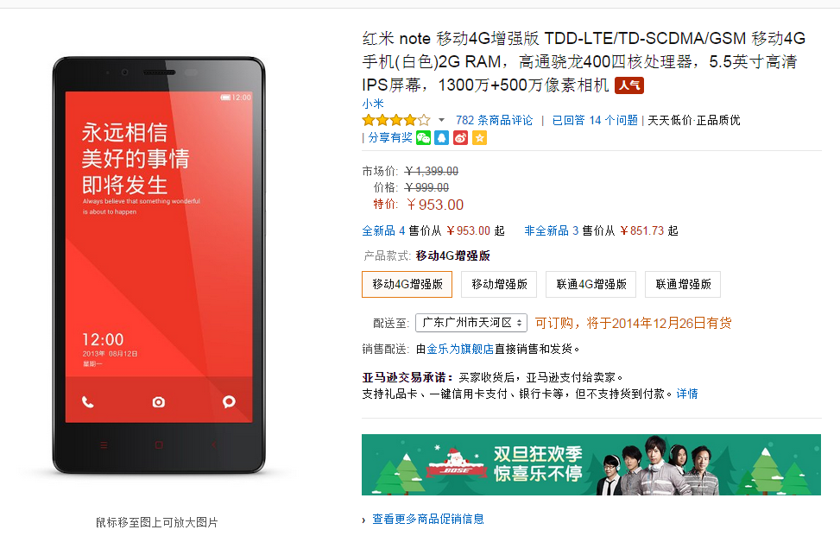

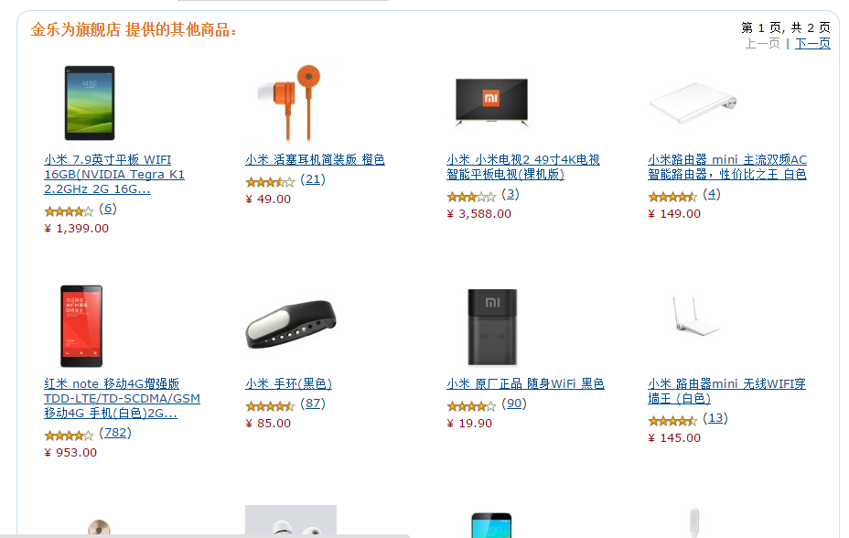

鼎盛Acer 宏碁直营店 (北京鼎盛康特商贸有限公司) | 北京鼎盛康特商贸有限公司 | 13811699234

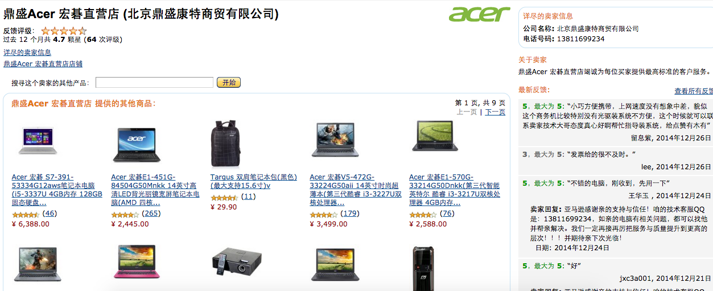

 | 公司名称: 深圳市艾斯派德科技发展有限公司 |  | 电话号码: 18576609187

服装
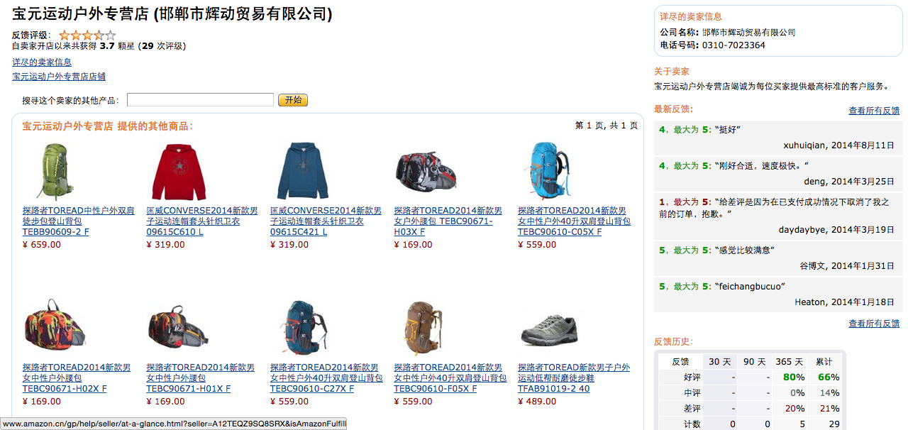
邯郸市辉动贸易有限公司 | 电话号码: 0310-7023364

美容化妆
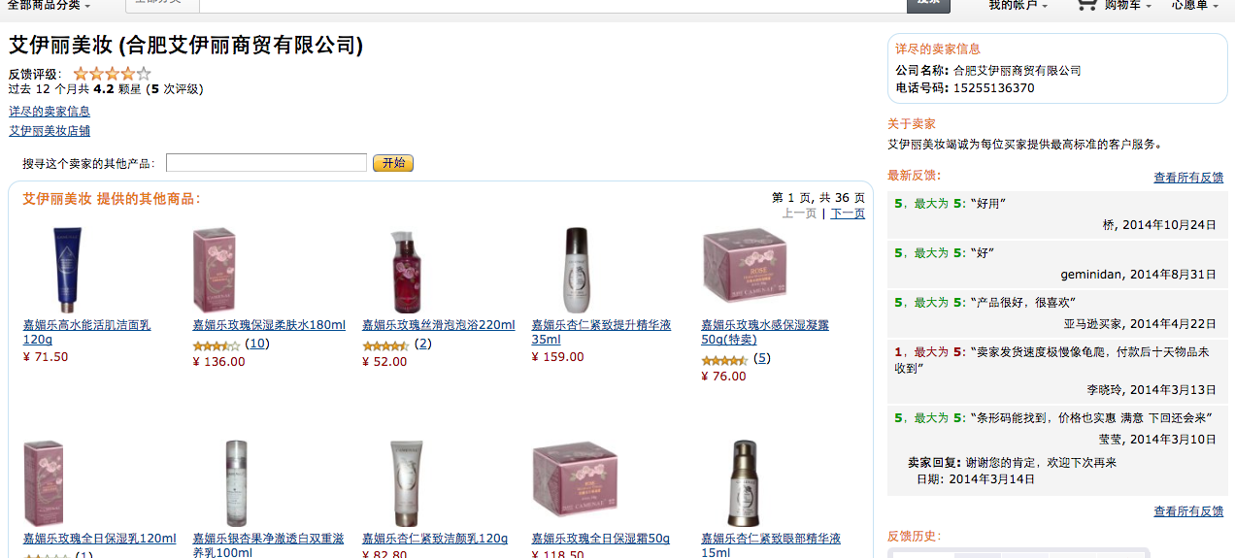
伊人红妆国货旗舰店 (北京美亿美欣科贸有限公司) |  | 010-69273200
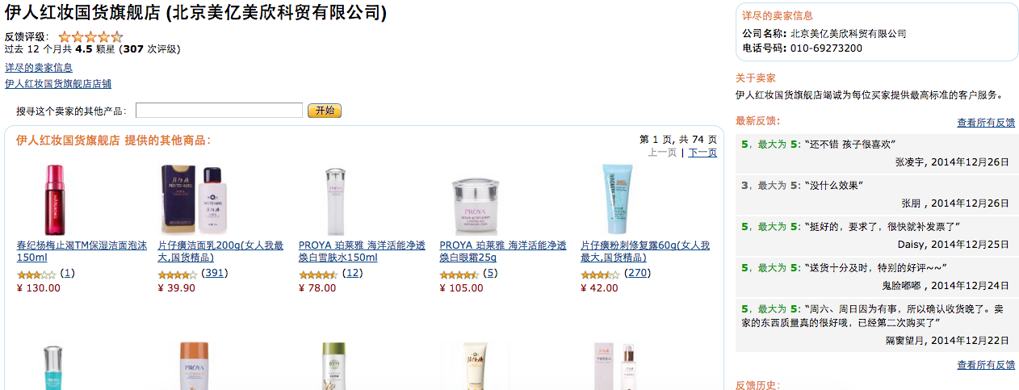

艾伊丽美妆 (合肥艾伊丽商贸有限公司) | 电话号码: 15255136370

